상품제안서
뉴클 2.1A 2포트 가정용 충전기 (케이블미포함) | 상품코드: F30859

 |  |  |  |  |  |  | 02-412-0044 | www.easy1.co.kr
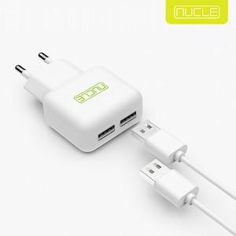

【상세/제작정보】 | ＊케이블미포함제품

【인쇄/포장옵션】 | 레이저, 풀칼라 / 포장지포장

【공급단가】 | 수량 | 100~ | 300~ | 500~ | 1,000~ | 3,000~
*VAT별도 | 단가 | 2,750원 | 2,700원 | 2,640원 | 2,570원 | 2,530원

【상품 URL】 | https://dev.easy1.co.kr:443/src/goods_detail.php?gdno=30859

